ПРАЙС ИМПОР. ТЕХНИКА 2024 г НДС
 |  |  | Ремни высокого | 2025 год
 |  |  | качества ADAMANTIS | С НДС
№ | John Deere | ADAMANTIS № | В наборе шт. | Цена Розница
1 | RE44538 H101813 | в разработке | 1 | _ | John Deere 9600
2 | R73189 | в разработке | 1 | _
3 | H132808 | 03252269 | 2 | 652.33
4 | H153297 AH140623 | в разработке | 1 | _
5 | H128010 | 03254193 | 1 | 3860.63
6 | H143869 H133576 | 03253452 | 1 | 1043.86
7 | H145158 | 03253453 | 1 | 1132.57
8 | H131169 | 03252318 | 1 | 5264.86
9 | H133577 | не произв. |  | _
10 | H146637 | в разработке | 1 | _
11 | H146636 | 03252428 | 1 | 297.48
12 | H134437 | в разработке | 1
13 | H81742 | SPA-1357 | 1 | 460.45
14 | H80896 | SPA-1400 | 1 | 475.02
15 | H135458 | в разработке | 1 | _
16 | H141166 | 03253548 | 1 | 6497.06
17 | HXE51101 H210476 | не произв. |  | _
18 | H115881 | 03253707 | 1 | 9009.46
19 | H118618 | 03252939 | 1 | 8657.41
20 | N110085 | 03252763 | 1 | 2622.83
21 | H125565 | 03253562 | 1 | 6818.52
22 | H140160 | 03253563 | 1 | 17167.63
23 | H125380 | C-4750 | 1 | 3223.40
24 | H157726 | 03252449 | 1 | 7841.27
25 | P47885 | в разработке | 1 | _
26 | H23950 | 03252303 | 1 | 2480.40
27 | H125381 | 03252313 | 1 | 3520.57
28 | H137264 | не произв. | 1 | _
29 | H140404, H135417 | 03252388 | 1 | 4189.79
30 | H152146 | не произв. | 1
31 | H152180 | 03253568 | 1 | 3979.49
32 | H126345 | 03252358 | 1 | 7530.30
33 | H125711 | не произв. | 1 | _
34 | H128234 | 03253501 | 1 | 2583.02
1 | H218645, H206738 | 03253536 | 1 | 5325.67 | John Deere 9660-9760 STS
2 | H175628 | 03252262 | 1 | 1301.12
3 | H214241 | 03254293 | 1 | 1360.27
4 | H154723 | 03253367 | 1 | 3028.49
5 | H206807 | А-1840 | 1 | 497.42
6 | H213353 | 03251887 | 1 | 632.82
7 | AH150678 | 03253512 | 2 | 2280.37
8 | A-C144 | в разработке | 2 | _
9 | R135606 | в разработке |  | _
10 | R135609 | в разработке |  | _
11 | HXE32806, AT262958 | в разработке |  | _
12 | H221731, H204133, H209606 | в разработке | 1 | _
13 | HXE95511, H236472, H211581 | 03253653 | 1 | 5040.82
14 | H221732, H216026, H201821 | в разработке | 1 | _
15 | H221733, H216027, H205209 | в разработке | 1 | _
16 | H175587 | 03252319 | 1 | 5508.90
17 | H206048 | в разработке
18 | H211601 | в разработке
19 | H154731 | 03253192 | 1 | 1665.87
20 | A-C72 | в разработке | 1
21 | H156796 | 03252360 | 1 | 7651.63
22 | HXE95935, H156541 | 03252513 | 1 | 12231.16
23 | AH160080 | 03252303 | 2 | 2480.40
24 | HXE46027, H221498 | не произв. |  | _
25 | H219182, H168301 | 03251969 | 1 | 2696.44
26 | HXE15671, H157514 | 03252499 | 1 | 6588.96
27 | H235564, H204747 | 03252445 | 1 | 5864.95
28 | H201334 | в разработке |  | _
29 | H218726 | в разработке |  | _
30 | HXE45928, H220911 | 03252431 | 1 | 11553.31
31 | H203474 | 03252352 | 1 | 6380.13
32 | H174885 | 03252509 | 1 | 10399.04
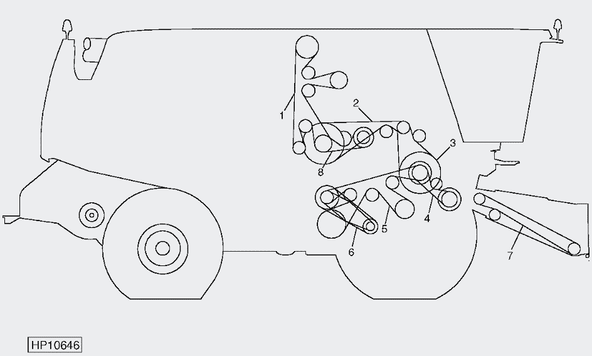
1 | H218645, H158512, H206738 | 03253536 | 1 | 5325.67 | John Deere 9880 STS
2 | H154723 | 03253367 | 1 | 3028.49 | Правая сторона
3 | AH150678 | 03253512 | 1 | 2280.37
4 | H221732, H216026, H201821 | не произв. | 1 | _
4 | H221733, H216027, H205209 | в разработке | 1 | _
5 | H175587 | 03252319 | 1 | 5508.90
6 | H165072 | не произв. | 1 | _
7 | AH167161 | Цепь |  | _
8 | H154731 | 03253192 | 1 | 1665.87
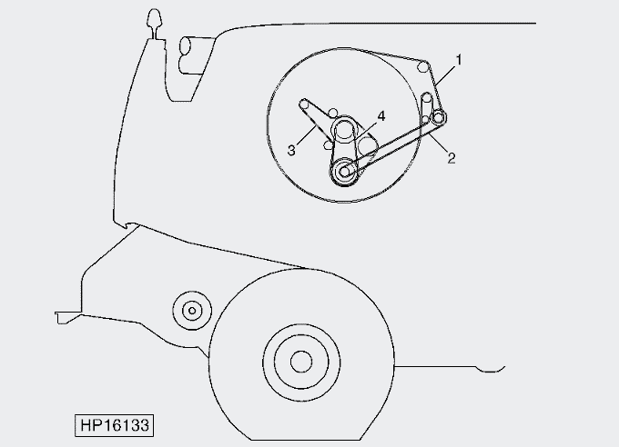
1 | H175628 | 03252262 | 1 | 1301.12 | John Deere 9880 STS
2 | H178037 | А 1840 | 1 | 497.42
3 | H206807 | А 1840 | 1 | 497.42
4 | R503505 | не произв. | 1

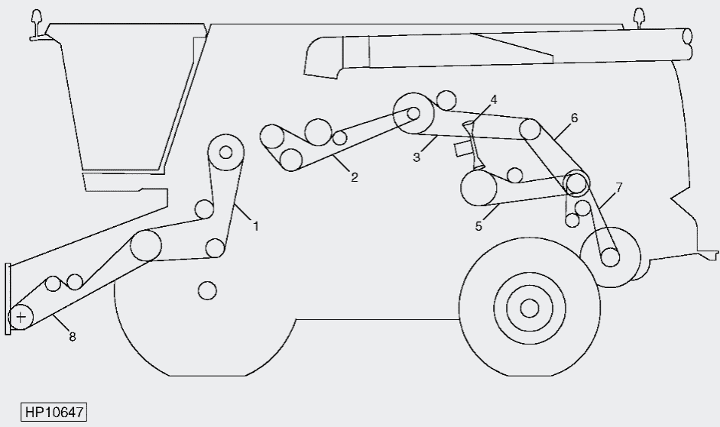
1 | H156541 | 03252513 | 1 | 12231.16 | John Deere 9880 STS
2 | AH144891 | Цепь |  | _ | Левая сторона
3 | AH160080 | 03252303 | 1 | 2480.40
4 | H207851, H174451 | не произв. | 1 | _
4 | H208431 | не произв. | 1 | _
5 | H168301 | 03251969 | 1 | 2696.44
6 | H225035, H174367 | в разработке | 1 | _
7 | H217352, H174368 | 03253946 | 1 | 9656.99
7 | H229882, H218197 | 03253306 | 1 | 14431.74
8 | H174885 | 03252509 | 1 | 10399.04
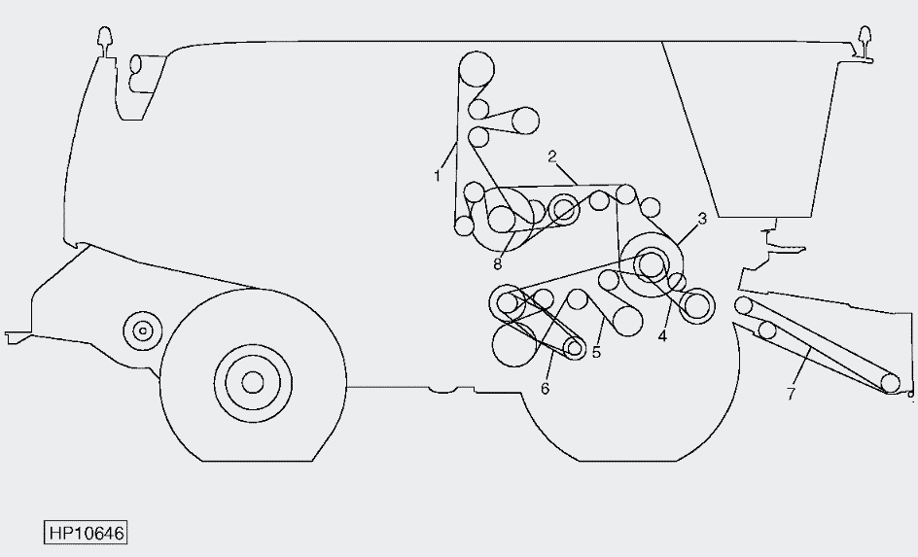
1 | H218645, H206738 | 03253536 | 1 | 5325.67 | John Deere 9880i STS после №715700
2 | H154723 | 03253367 | 1 | 3028.49 | Правая сторона
3 | AH150678 | 03253512 | 1 | 2280.37
4 | H221733 | в разработке | 1 | _
4 | H221732 | в разработке | 1 | _
5 | H175587 | 03252319 | 1 | 5508.90
6 | H206048 | не произв. | 1 | _
6 | H211601 | не произв. | 1 | _
7 | AH206862 | Цепь |  | _
7 | AH206701 | Цепь |  | _
8 | H154731 | 03253192 | 1 | 1665.87

1 | H214241 | 03254293 | 1 | 1360.27 | John Deere 9880i STS после №715700
2 | H213353 | 03251887 | 1 | 632.82
3 | R503505 | не произв. | 1 | _
4 | R503312 | не произв. | 1 | _

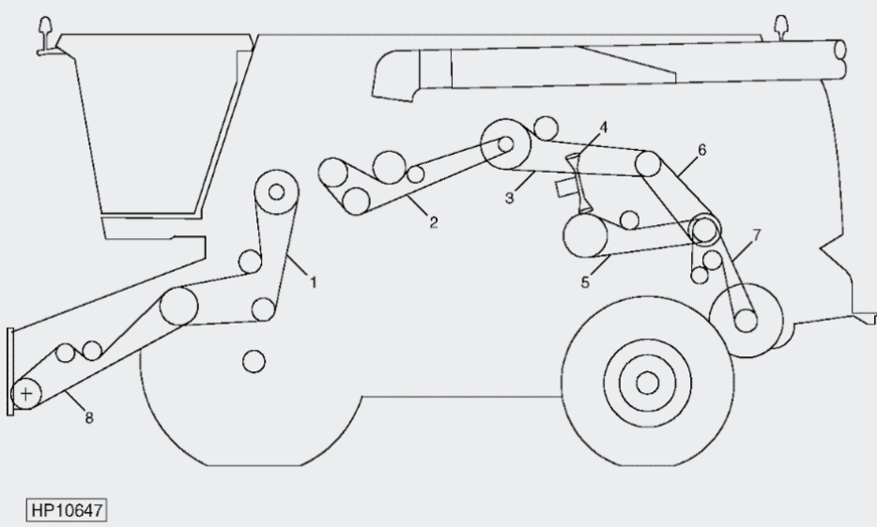
1 | HXE95935, H156541 | 03252513 | 1 | 12231.16 | John Deere 9880i STS после №715700
2 | AXE53952 | Цепь | 1 | _ | Левая сторона
3 | AH160080 | 03252303 | 1 | 2480.40
4 | H208431 | не произв. | 1
5 | H168301 | 03251969 | 1 | 2696.44
6 | H225035, H174367 | в разработке | 1 | _
7 | H229882, H218197 | 03253306 | 1 | 14431.74
7 | H218198 | SPC-3750 | 1 | 2822.02
7 | H224184 | 03251967 | 1 | 2480.40
8 | H174885 | 03252509 | 1 | 10399.04
1 | HXE45928 | 03252431 | 1 | 11553.31 | John Deere S660
2 | H218726 | не произв. | 1 | _
3 | H174885 | 03252509 | 1 | 10399.04
4 | H203474 | 03252352 | 1 | 6380.13
5 | HXE95935 | 03252513 | 1 | 12231.16
6 | AH160080 | 03252303 | 1 | 2480.40
7 | H221498 | не произв. | 1 | _
8 | H241230 | 03253303 | 1 | 12838.88
9 | H241212 | 03254593 | 1 | 7650.87
10 | H240974 | 03252551 | 1 | 11495.50
11 | H240972 | 03252301 | 1 | 2304.37
12 | HXE15556 | 03252771 | 1 | 3455.76
13 | HXE124870 | 03254624 | 1 | 11079.69
14 | H211601 | не произв. | 1 | _
15 | H218645 | 03253536 | 1 | 5325.67
16 | H154723 | 03253367 | 1 | 3028.49
17 | AH150678 | 03253512 | 1 | 2280.37
18 | H154731 | 03253192 | 1 | 1665.87
19 | HXE15594 | не произв. | 1 | _
20 | HXE82335 | 03252319 | 1 | 5508.90
21 | HXE95511 | 03253653 | 1 | 5040.82
22 | H230230 | 03253655 | 1 | 5364.87
23 | H221732 | не произв. | 1 | _
24 | H238822 | не произв. | 1 | _
25 | HXE32806 | не произв. | 1 | _
26 | HXE22617 R239551 | не произв. | 1 | _
27 | H238867 | 03253823 | 1 | 857.44
28 | H221273 | 03252263 | 1 | 1454.89
29 | HXE68016 | A-1100 | 1 | 297.37
30 | HXE68015 | A-1250 | 1 | 337.91
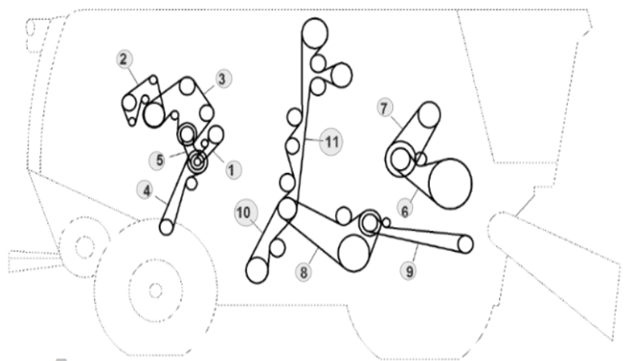
1 | H238871 | А 1000 | 1 | 270.33 | John Deere W660
1 | H146636 | 03252428 | 1 | 297.48 | Правая сторона
2 | R551022 | 8РК-1930 | 1 | 2278.01
3 | R504618 | не произв. | 1 | _
4 | HXE94905 | А-1950 | 1 | 527.15
5 | H238869 | А 1000 | 1 | 270.33
6 | HXE94488 | 03253707 | 1 | 9009.46
7 | HXE94485 | не произв. | 1 | _
8 | HXE74560 | SPC-3550 | 1 | 2671.52
9 | HXE87482 | ВБ-3200 | 1 | 1406.05
10 | HXE74439 | 03254183 | 1 | 1992.32
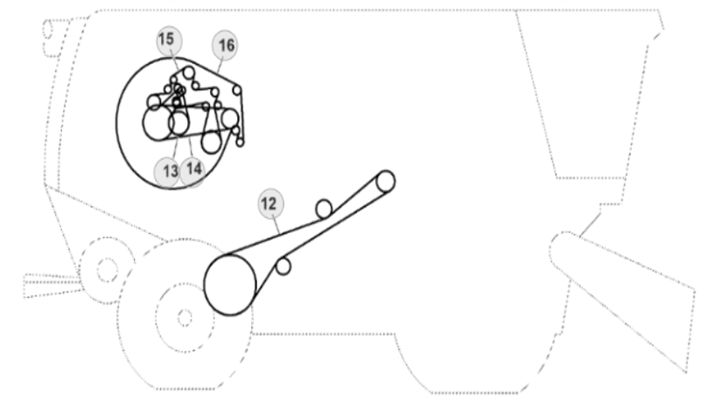
11 | HXE74517 | 03254619 | 1 | 5088.83
12 | HXE73868 | 03253641 | 1 | 9201.50
13 | HXE22090 | не произв. | 1 | _
14 | HXE23801 | не произв. | 1 | _
15 | HXE61507 | не произв. | 1 | _
15 | HXE114322 | не произв. | 1 | _
16 | H221273 | 03252263 | 1 | 1454.89
16 | H175628 | 03252262 | 1 | 1301.12

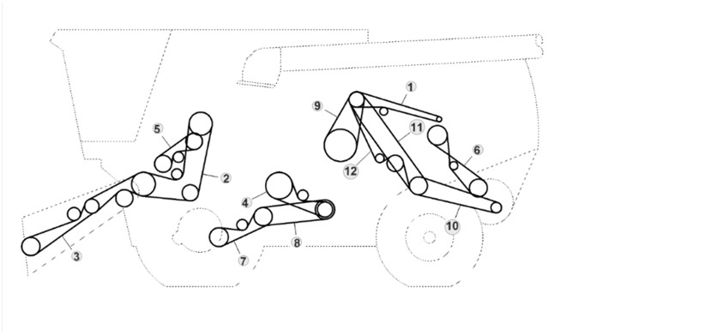
1 | HXE100455 | SPA-2932 | 1 | 994.85 | John Deere W660
2 | HXE12425 | 03252478 | 1 | 13999.07 | Левая сторона
2 | H176765 | 03252516 | 1 | 14884.66
3 | HXE73530 | 03253663 | 1 | 6649.08
3 | HXE76183 | не произв. | 1 | _
3 | HXE88939 | 03253665 | 1 | 6913.12
3 | HXE88940 | в разработке | 1 | _
4 | HXE72209 | 03252754 | 1 | 2053.93
5 | AH139436 | 03253215 | 1 | 1545.85
6 | HXE75054 | ВБ-2800 | 1 | 1230.29
7 | HXE75142 | 03251962 | 1 | 1888.31
8 | HXE98150 | не произв. | 1 | _
9 | HXE65360 | 03253618 | 1 | 3920.64
9 | HXE65361 | 03252465 | 1 | 5880.96
10 | HXE73048 | 03253679 | 1 | 14450.35
11 | HXE86445 | 03254620 | 1 | 1817.51
12 | HXE73027 | 03254616 | 1 | 9973.62

